Sheet1
「ふうちゃんのじゃんけんげーむ ワンワンとうーたんもいっしょ！！」は
「いないいないばぁ」という幼児向け番組のキャラクターである「ワンワン」と「うーたん」が大好きな可愛い姪っ子の楓ちゃんのために作ったじゃんけんゲームです。
ただじゃんけんするだけではつまらないのでスマホカメラで「グー」「チョキ」「パー」「勝利のポーズ」「負けポーズ」の写真を撮ってその画像でオリジナルのキャラクターを作りじゃんけんゲームで使えるようにしました。
しかし久しぶりに会った姪っ子はすっかり「いないいないばぁ」から心が離れディズニーの「アナと雪の女王」のキャラクター「エルサ」にどっぷりはまっており、５分も経たずに見向きもしなくなってました・・・・（泣

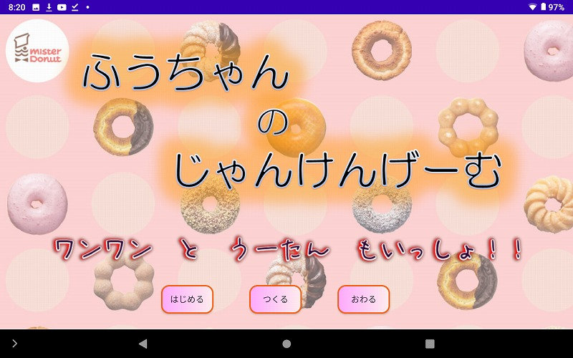

タイトル画面です。「はじめる」ボタンでゲーム画面に移ります。
最初は姪っ子が３歳なのを忘れて漢字を多用してました＾＾💧

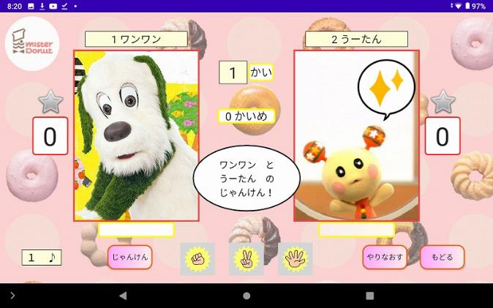

メインのじゃんけんゲーム画面です。
「つくる」ボタンでプレイヤーを作成していなければ最初は
「ワンワン」と「うーたん」の２種類しかいません。

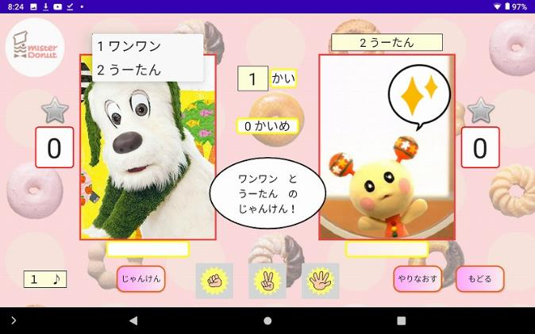

プレイヤーを選択します。
左が自分が操作するキャラクターで
右が勝負するキャラクターです。

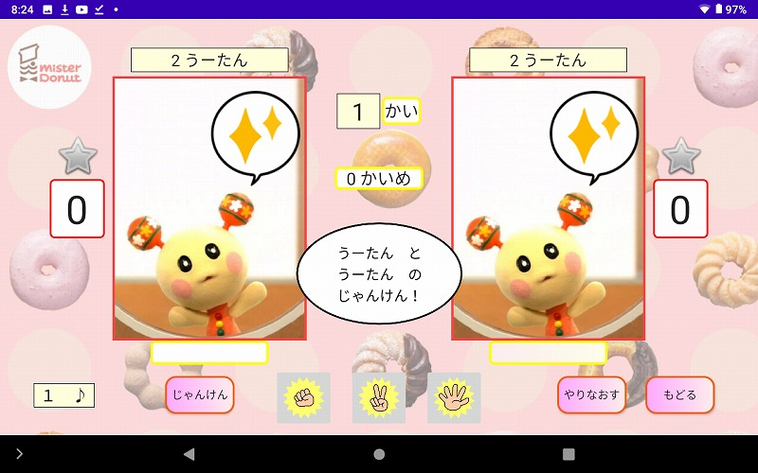

同じキャラクターでも対戦できます。

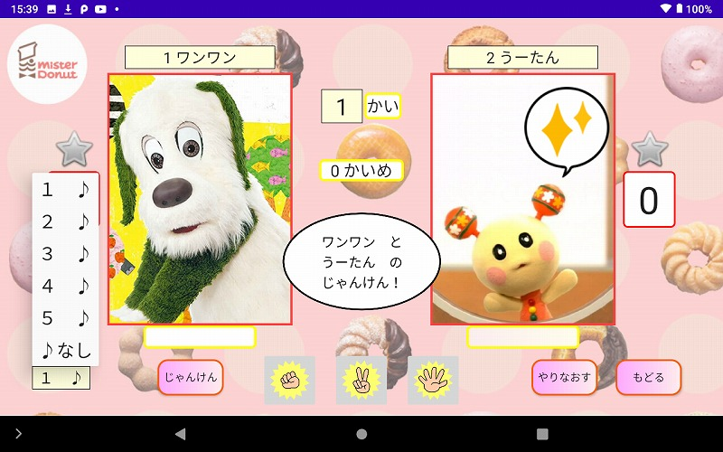

左下のスピナーからBGMを５種類から選択できます。

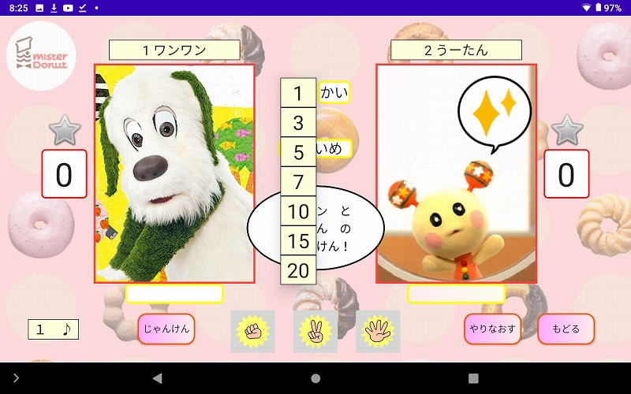

真ん中のスピナーから勝負回数を選択します。
３を選んだ場合、先に３回勝ったら勝利では無くあくまで３回勝負して勝ちの多い方が勝利となります。なので偶数の場合は引き分けもあります。

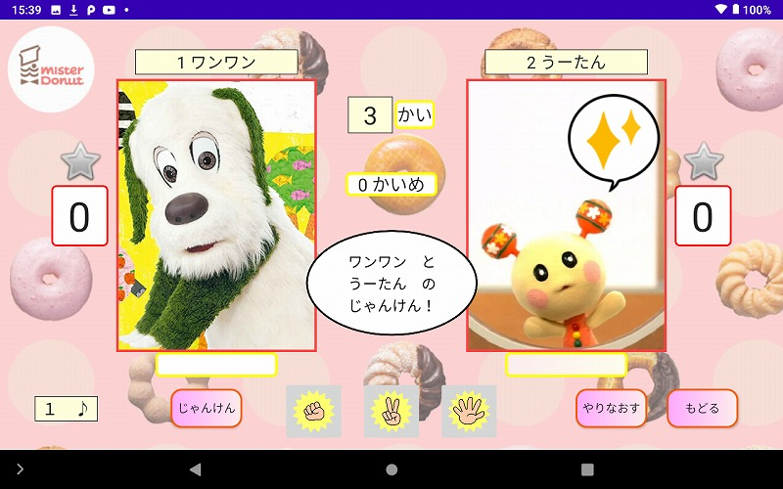

今回は３回にします。

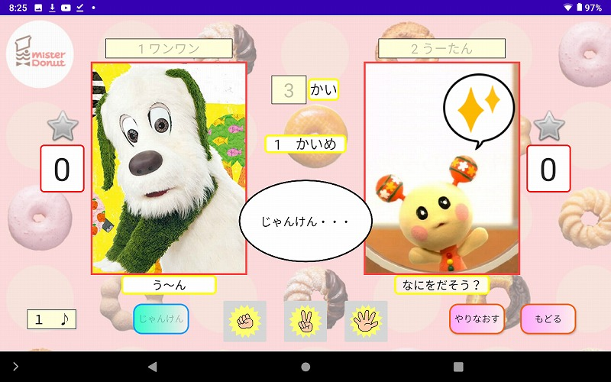

右下の「じゃんけん」ボタンを押してスタートです。
「グー」「チョキ」「パー」ボタンで手を選びます。
各キャラクターの台詞はランダムで表示されます。

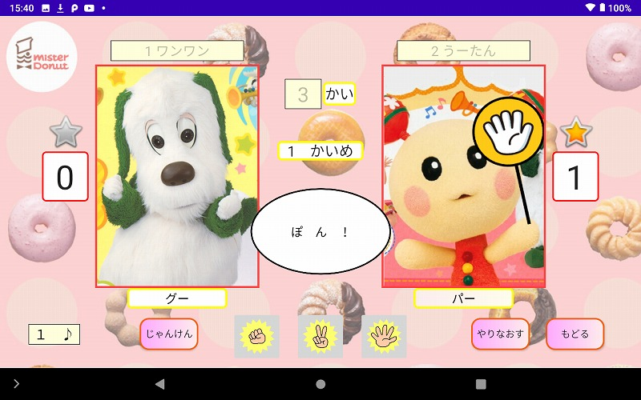

うーたんの勝ちです。
右の勝ち数が増えて☆マークが点灯しました。

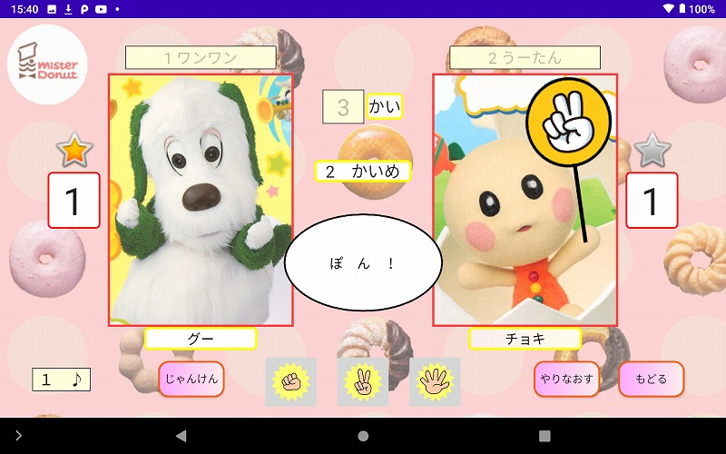

もう一度「じゃんけん」ボタンを押して２回戦目です。
今度はワンワンが勝って左の勝ち数が増え☆マークが点灯しました。

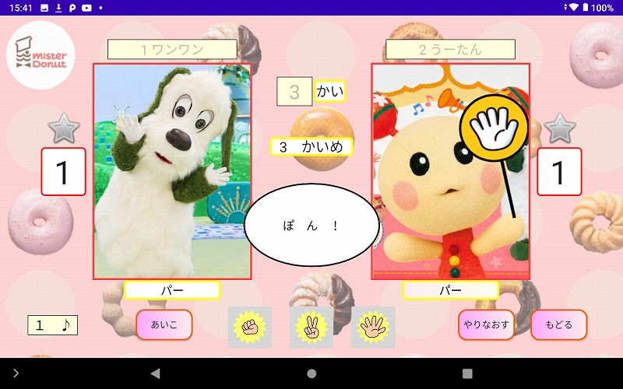

３回戦目。１勝１敗で最終ラウンドです。
パーとパーであいこです。
「じゃんけん」ボタンが「あいこ」に変わります。

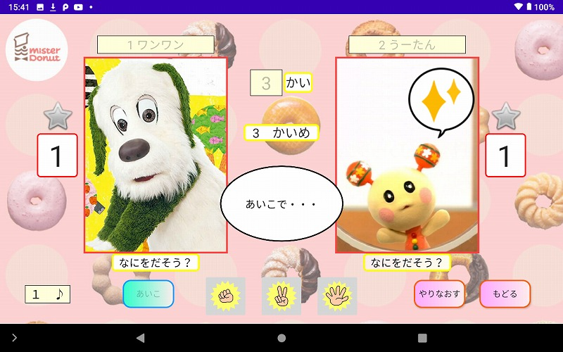

あいこで・・・

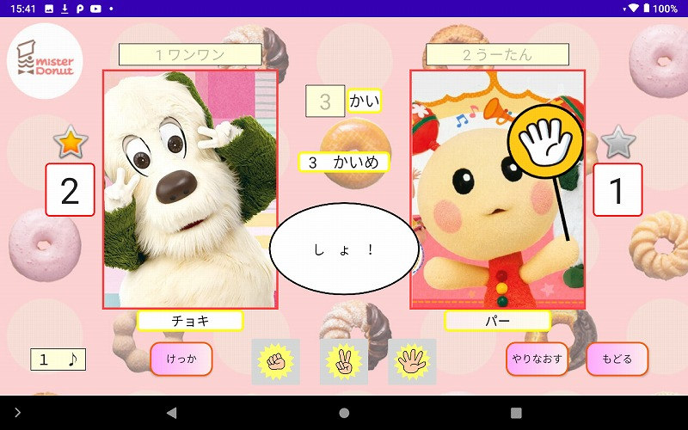

しょ！
ワンワンが勝ちました。
ボタンが「けっか」に変わります。

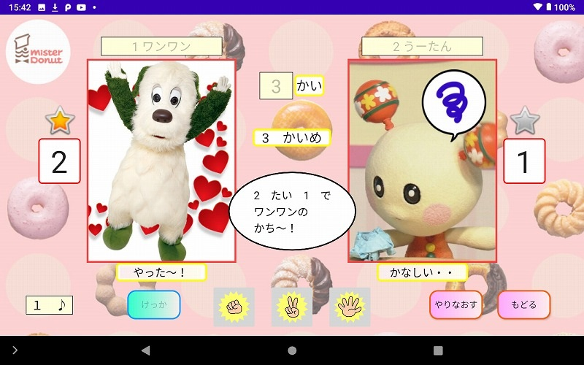

ボタンを押すと真ん中のメッセージに戦績が表示され
それぞれのキャラが勝ちポーズと負けポーズに変わります。



右下の「やりなおす」ボタンで再度チャレンジです。
これを繰り返す単純なじゃんけんゲームです。
「もどる」ボタンでタイトルに戻ります。

２ページ目に続く

Sheet2
「つくる」ボタンでプレイヤー作成画面に切り替わります。

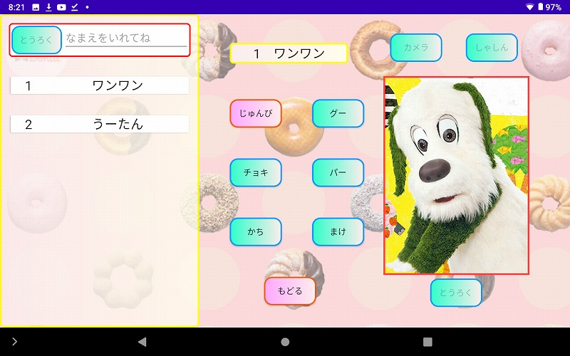

プレイヤー作成画面です。
最初は「ワンワン」と「うーたん」の２種類のみ表示されます。

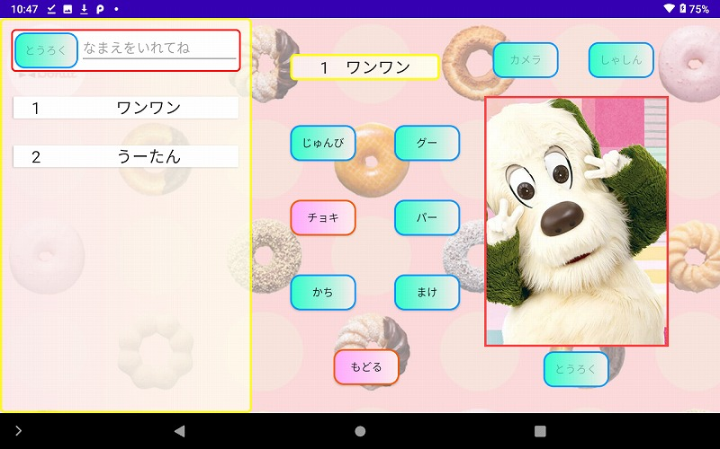

「じゅんび」「グー」「チョキ」
「パー」「かち」「まけ」ボタンで
それぞれの画像が表示されます。

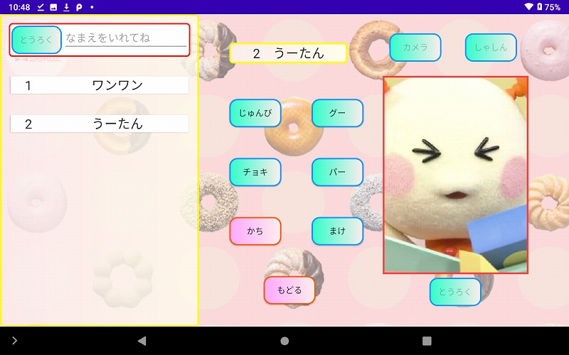

左のキャラ名を選択でプレイヤー画像が変わります。
「ワンワン」と「うーたん」は「カメラ」「しゃしん」
「とうろく」ボタンが使用できず削除もできません。

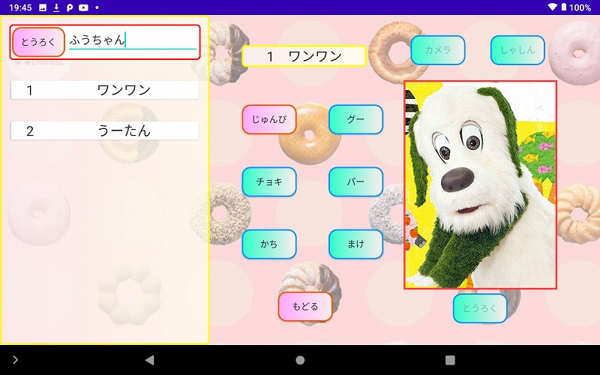

右上のキャラ名入力欄に名前を入力すると「とうろく」ボタンが使用可能になります。

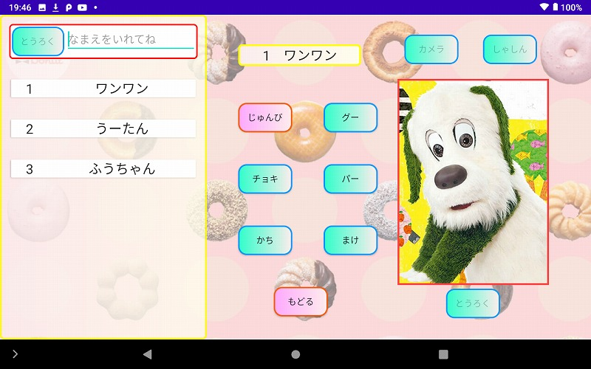

ボタンを押すとその名前のプレイヤーが追加されます。
１５個まで作成可能です。

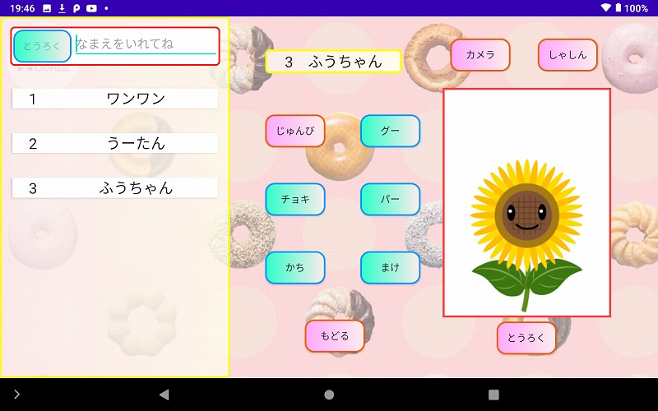

作成したプレイヤーは全て最初はひまわりの画像です。

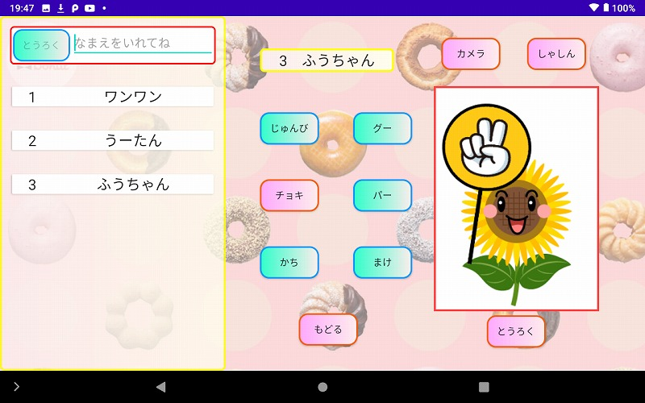

作成したプレイヤーは「カメラ」「しゃしん」「とうろく」ボタンが使用可能になりそれぞれの画像を変更できます。
プレイヤーリストの名前を長押しで削除もできます。

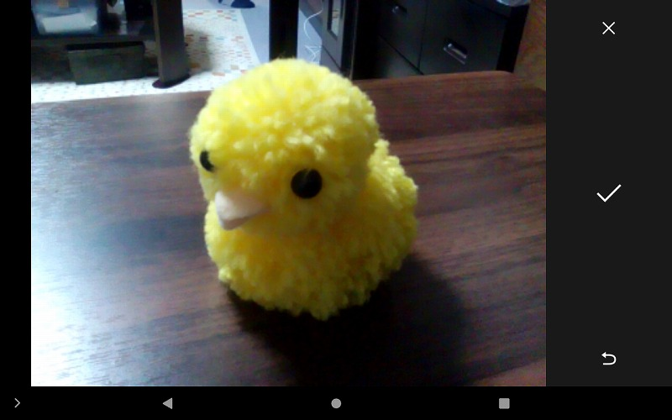

「じゅんび」ボタンを押してから「カメラ」ボタンを押して写真を撮ります。

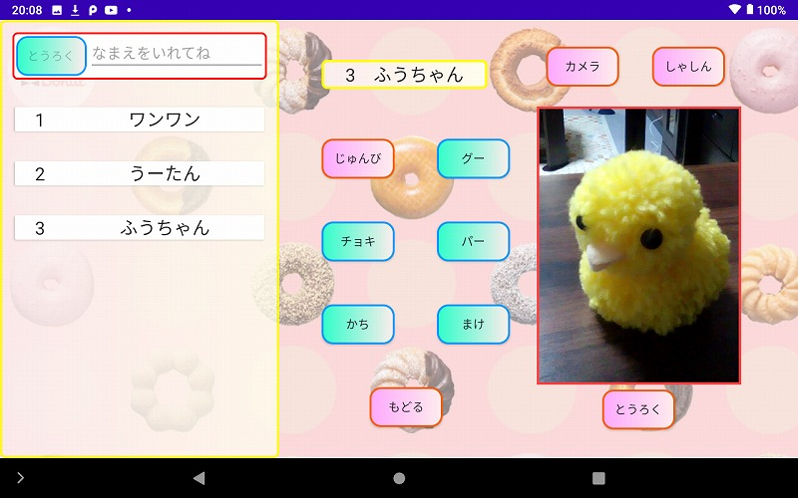

「じゅんび」の画像が右の写真になります。
気に入らなければもう一度「カメラ」ボタンを押して撮り直します。

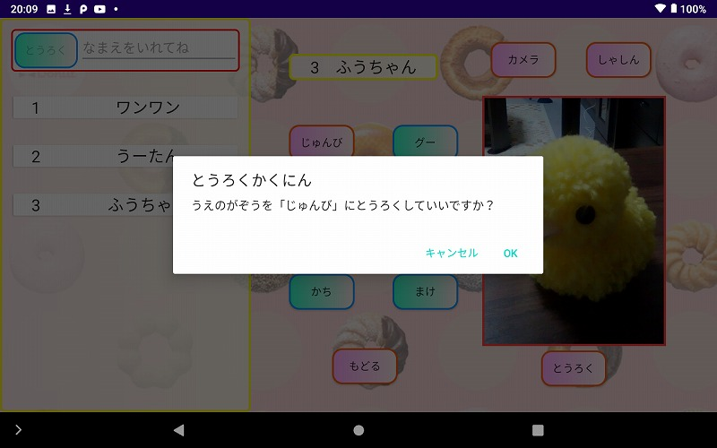

画像が決まれば「とうろく」ボタンを押して画像を保存します。

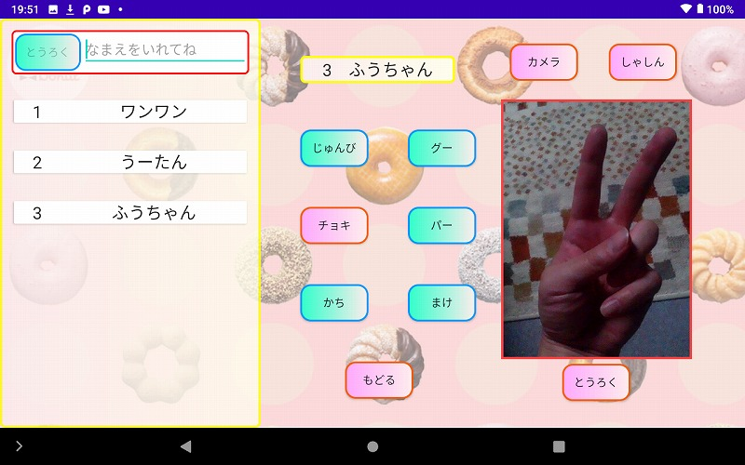

今度は「チョキ」ボタンを押して自分のチョキの手を撮って保存しました。
この要領で全ての画像を変更してオリジナルのプレイヤーを作ります。



今回は「カメラ」ボタンで変更しましたが「しゃしん」ボタンを押すとこれまで撮った写真やダウンロードした画像を使用することも可能です。

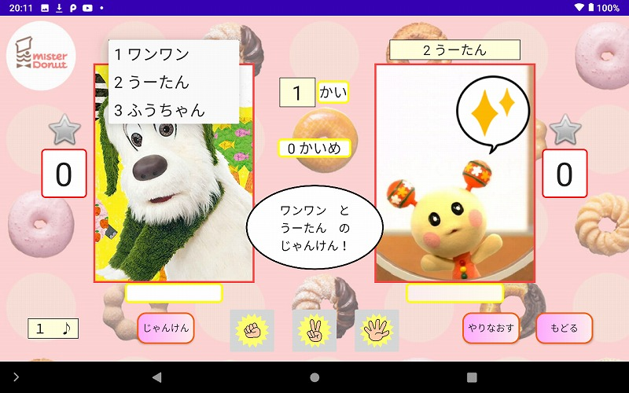

ではゲーム画面に戻ってさっそく使ってみます。
プレイヤー選択に「ふうちゃん」の名前が追加されました。

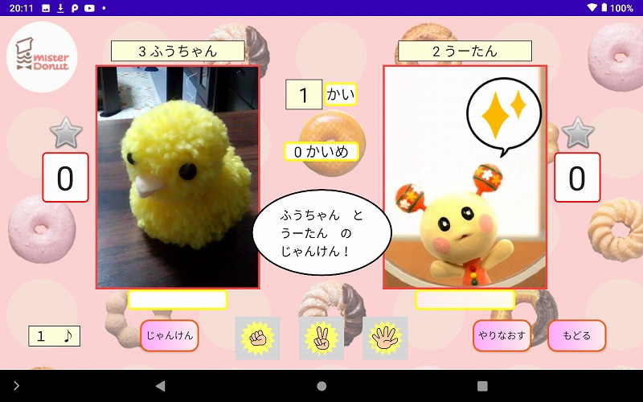

画像が変わりました。

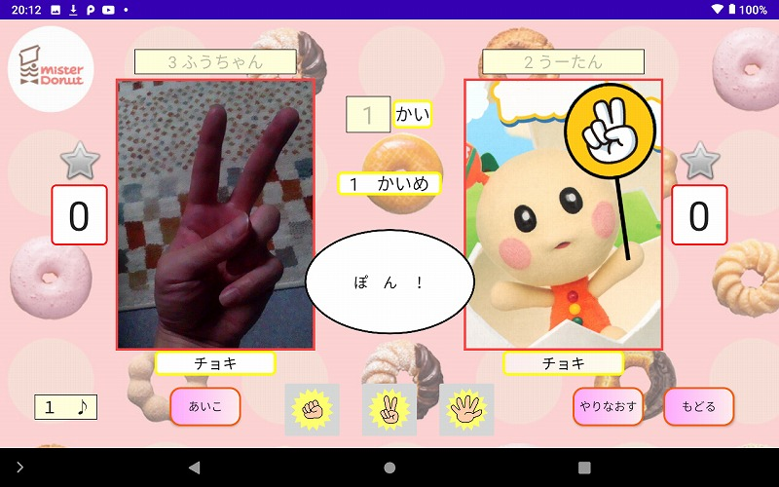

「チョキ」の画像も先ほどのものに変わってます。

こんな感じで本来は自分や友人、家族、ペットなど様々な写真でプレイヤーを作って楽しみます。
意外に盛り上がるんですが姪っ子と楽しみたかった・・・・（泣

